关系图
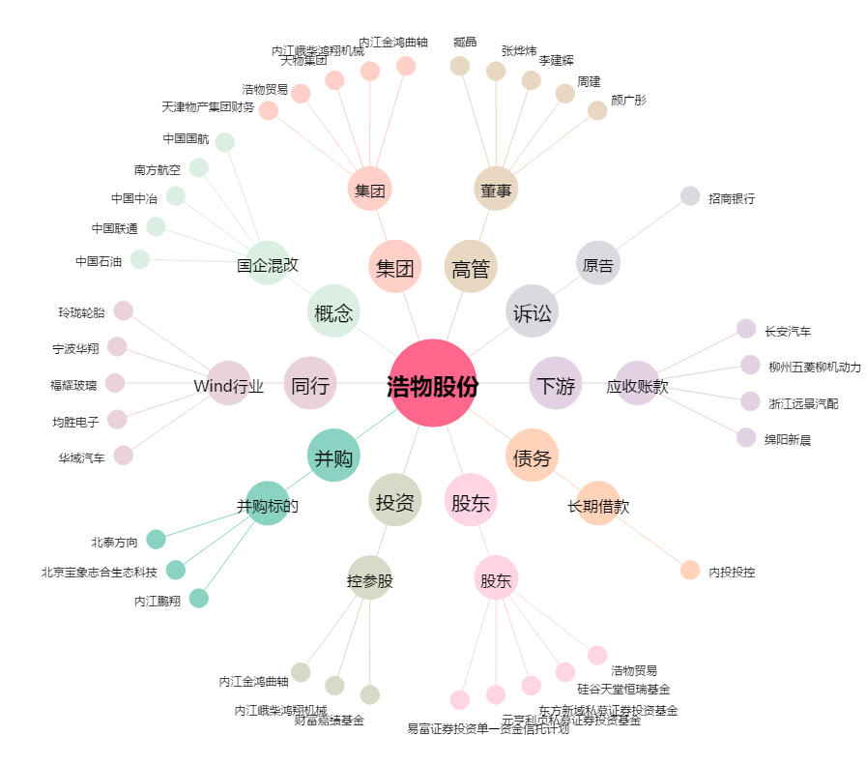
浩物股份[000757.SZ] - 关系概览图

